2024_data
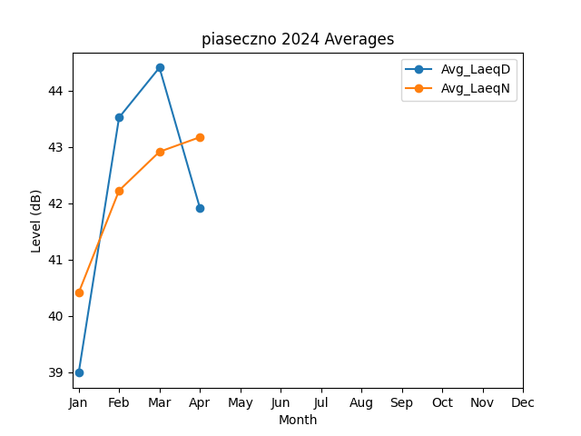
Month | Avg_LaeqD | Avg_LaeqN
1 | 38.987629249 | 40.407455781
2 | 43.518296695 | 42.223070442
3 | 44.405005259 | 42.910940802
4 | 41.918315007 | 43.169209901

